상품제안서
갤러리 스틱메모리 (8~64G) | 상품코드: S27777

 |  |  |  |  |  |  | 02-713-8555 | www.synergygift.co.kr
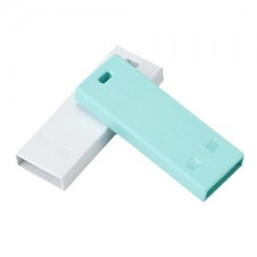

【상세/제작정보】

【인쇄/포장옵션】 | 레이저, 풀칼라 / 포장지포장

【공급단가】 | 수량 | 100~ | 300~ | 1,000~ | 3,000~ | 5,000~
*VAT별도 | 8G | 4,880원 | 4,760원 | 4,570원 | 4,450원 | 4,330원
 | 16G | 6,590원 | 6,430원 | 6,160원 | 6,010원 | 5,850원
 | 32G | 8,630원 | 8,420원 | 8,080원 | 7,870원 | 7,660원
 | 64G | 11,020원 | 10,750원 | 10,310원 | 10,050원 | 9,780원

【상품 URL】 | https://www.synergygift.co.kr:443/src/goods_detail.php?gdno=27777

